상품제안서
오코텍스 리사이클 내츄럴 라이트 에코백 (38*42cm/밑면없음/끈길이67cm) | 상품코드: F16420

 |  |  |  |  |  |  | 02-412-0044 | www.easy1.co.kr
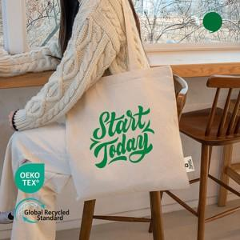

【상세/제작정보】 | <p><span style="background-color: rgb(255, 255, 255); color: rgb(51, 51, 51); font-family: &quot;Nanum Gothic&quot;, sans-serif; font-size: 14pt;"><b>★ 배송비- 1box&nbsp;250개&nbsp;/5천원(vat별도)</b></span>​</p>

【인쇄/포장옵션】 | 실크, 풀칼라 / OPP(비닐)

【공급단가】 | 수량 | 200~ | 500~ | 1,000~ | 3,000~ | 5,000~
*VAT별도 | 단가 | 1,120원 | 1,080원 | 1,040원 | 1,000원 | 960원

【상품 URL】 | https://dev.easy1.co.kr:443/src/goods_detail.php?gdno=16420

